Layout Screen
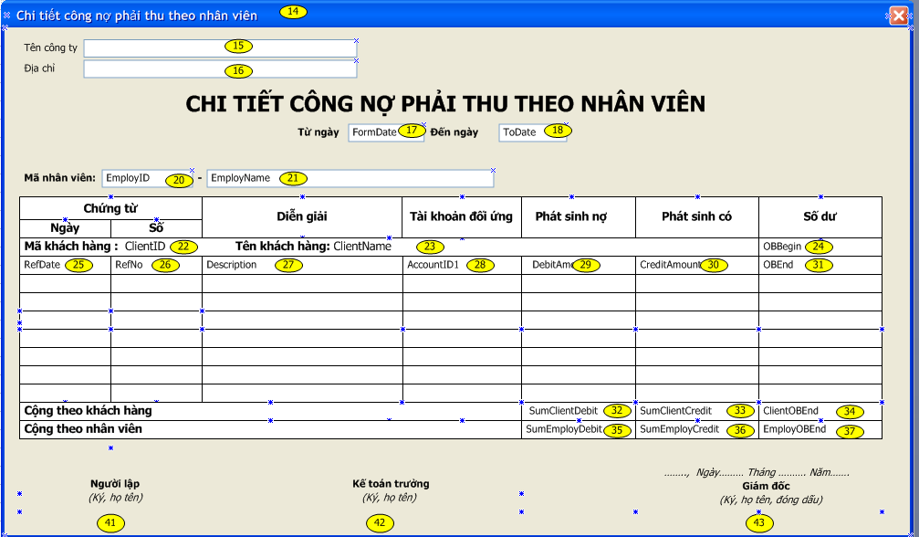
Detail Design | Project | ASOFT - ACC | ID Screen | Công nợ phải thu -báo cáo | Created By | Hoàng Vũ | Updated By
 | Module | ASOFT-CNPTHU | Name Screen | Chi tiết công nợ phải thu theo nhân viên | Created Date | 2012-08-27 | Updated Date

Layout |  |  |  |  |  |  | Overview
 |  |  |  |  |  |  | Sử dụng màn hình này để: Xem báo cáo công nợ phải thu nhân viên
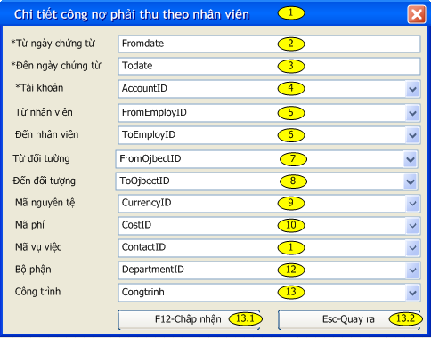

 |  |  |  |  |  |  | Flow Screen
 |  |  |  |  |  |  | Công nợ phải thu ->Báo cáo ->Chọn "Chi tiết công nợ phải thu theo nhân viên"

44

